상품제안서
지관씨앗연필3P세트 | 상품코드: S04650

 |  |  |  |  |  |  | 02-713-8555 | www.synergygift.co.kr
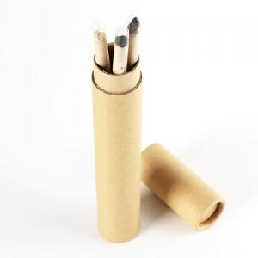 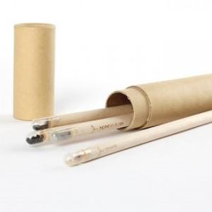 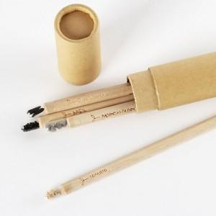

【상세/제작정보】 | 연필을 다쓰면 씨앗심기용으로 활용가능한 친환경 연필!

【인쇄/포장옵션】 | 실크, 필통인쇄 / 포장불가능

【공급단가】 | 수량 | 200~ | 500~ | 1,000~ | 3,000~ | 5,000~
*VAT별도 | 단가 | 3,640원 | 3,510원 | 3,370원 | 3,240원 | 3,150원

【상품 URL】 | https://www.synergygift.co.kr:443/src/goods_detail.php?gdno=502

